Ark1
Januar | Overtid | Pauser | Afsp | Timer
Overført fra Dec: |  |  |  | 20:00:00
1 | 1:25:00 | X |  |  | Kolonne B: | Her noteres timer:ninutter ud for dato i måneden
2 |  |  | 1:00:00 |  | Kolonne C: | Her noteres 00:30 hvis pausen ej er afholdt, ellers er feltet tomt (kan måske gøres mere smart eks med et x)
3 |  |  |  |  | Kolonne D: | Her noteres afholdt afspadsering.
4 |  | 0:30:00 |  |  | E2, E19 osv | Her er timetal fra foregående måned vist. Der kan max overføres 37:00 timer
5 | 5:20:00 | 0:30:00 |  |  | B16 | Sammentælling af overtimer i måneden
6 | 0:00:00 |  |  |  | C16 | Sammentælling af pauser i måneden
7 | 1:30:00 | 0:30:00 |  |  | D16 | Sammentælling af afspadseringstimer i måneden
8 |  |  |  |  | E16 | Sammentælling af E2+B16+C16-D16
9 | 7:10:00 | 0:45:00 |  |  |  | Overstiger tallet 37:00 timer, skal disse overskydende timer noteres i felt E17(udbetalning)
osv |  |  |  |  |  | Tallet skal også kunne vise negativt resultat til -37 (evt med rød farve)
 |  |  |  |  |  | Timetallet skal overføres til næste måneds felt E19 osv.

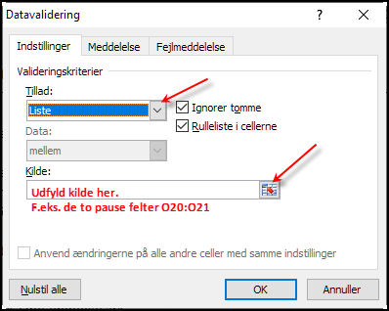
31 |  |  |  |  | Ps. | Alle datoer skal selvfølgelig udfyldes i det endelige ark.
I alt | 15:25:00 | 2:15:00 | 1:00:00 | 36:40:00
Max. afspadsering saldo 37:00 |  |  | 37:00:00 | 0:00:00
Hvis du er smart, laver du nogle indstillinger på en ny fane og kalder den "Indstillinger
Her sætter du dine værdier/tidspunkter.
Med "Datavalidering" i fanen "Data", kan du nu lave "In Sheet DropDown", når du vælget "Liste".
- Klik på et af dine pause felter.
- Klik på Max afs. felt.
Det smarte er..
- Du behøves kun at ændre værdien i Indstillinger.
- Allerede indsatte værdier slettes ikke, hvis en ny værdi
tastes i indstillingerne.
På den måde kan du gemme "gamle" timeopgørelser.
Til Udbetalning |  |  | 0:00:00 | 0:00:00 |  |  | Indstillinger på en ny fane
 |  |  |  |  |  |  | Max. afspadserings saldo | 37:00:00
Februar | Overtid | Pauser | Afsp | Timer |  | Jf. Ib Hansen | Afholdt pause | 0:45:00
Dato |  | Overført fra Jan: |  | 36:40:00 |  | Indsæt en ny række efter række 16. | Ingen pause afholdt | X
1 |  |  |  |  |  | Kald den: Max afspadserings saldo: 37:00. | Ny settings
2 |  |  |  |  |  |  | Ny settings
3 |  |  |  |  |  | Nu kan du trække de to tal fra hinanden. | Ny settings
4 |  |  |  |  |  |  | Ny settings
5 |  |  |  |  |  | Ialt 43:20 | Ny settings
6 |  |  |  |  |  | Max Afs. 37:00 | Ny settings
7 |  |  |  |  |  | Til udb. 6:20
8
9
osv

28
I alt | 0:00:00 | 0:00:00 | 0:00:00 | 36:40:00

